САД
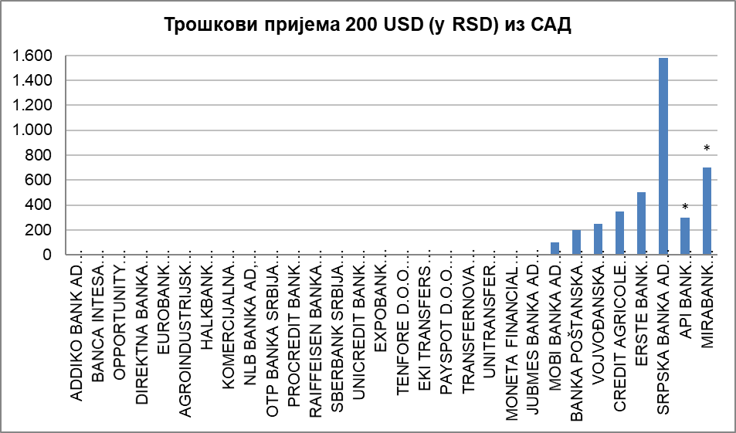
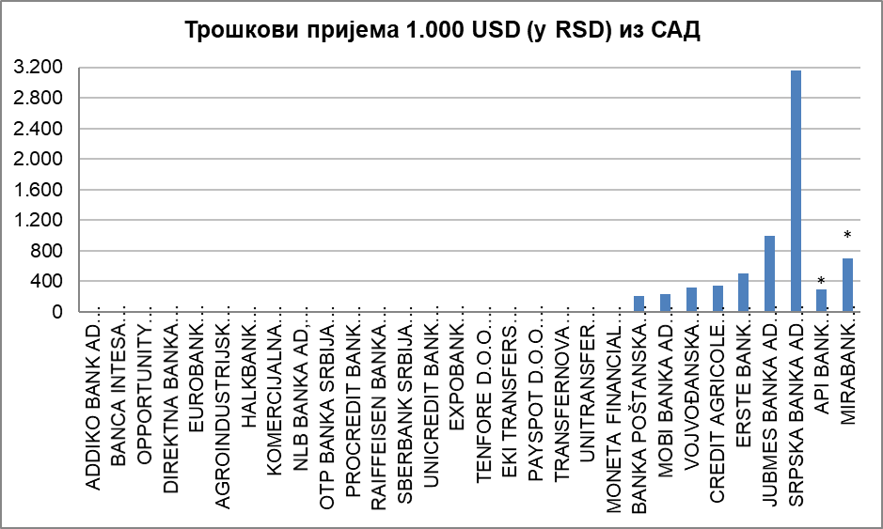
НАРОДНА БАНКА СРБИЈЕ
Сектор за заштиту корисника финансијских услуга

Табела - Пријем новца из иностранства (у RSD) за физичка лица, опција OUR, односно трошкове сноси пошиљалац (курс на дан 16.12.2019. године)
· за банке преко отвореног рачуна у банци (пошиљаоца и примаоца); · за ЈП „Пошта Србије“ путем међународне поштанске упутнице; · за платне институције путем услугa Western Union, Ria Money Transfer, Moneygram Money Transfer, Small World Financial Services.

Р. бр. | НАЗИВ ПРУЖАОЦА УСЛУГЕ | САД
 |  | Укупни трошкови за примаоца (у RSD) на репрезентативном примеру пријема у износу од: |  | Очекивано максимално време потребно за трансфер новца од пошиљаоца до примаоца | Напомена
 |  | 200 USD | 1.000 USD
1 | 2 | 3 | 4 | 5 | 6
1 | ADDIKO BANK AD BEOGRAD | 0.00 | 0.00 | 1 дан
2 | BANCA INTESA AKCIONARSKO DRUŠTVO BEOGRAD | 0.00 | 0.00 | 1 дан
3 | OPPORTUNITY BANKA AD, NOVI SAD | 0.00 | 0.00 | 1 дан | *
4 | DIREKTNA BANKA AKCIONARSKO DRUŠTVO KRAGUJEVAC | 0.00 | 0.00 | 2 данa
5 | EUROBANK AKCIONARSKO DRUŠTVO BEOGRAD | 0.00 | 0.00 | 2 данa
6 | AGROINDUSTRIJSKO KOMERCIJALNA BANKA AIK BANKA AD, BEOGRAD | 0.00 | 0.00 | 2 дана
7 | HALKBANK AKCIONARSKO DRUŠTVO BEOGRAD | 0.00 | 0.00 | 2 дана
8 | KOMERCIJALNA BANKA AD, BEOGRAD | 0.00 | 0.00 | 2 дана
9 | NLB BANKA AD, BEOGRAD | 0.00 | 0.00 | 2 дана
10 | OTP BANKA SRBIJA AD, BEOGRAD | 0.00 | 0.00 | 2 дана
11 | PROCREDIT BANK AD, BEOGRAD | 0.00 | 0.00 | 2 дана
12 | RAIFFEISEN BANKA AD BEOGRAD | 0.00 | 0.00 | 2 дана
13 | SBERBANK SRBIJA A.D. BEOGRAD | 0.00 | 0.00 | 2 дана
14 | UNICREDIT BANK SRBIJA A.D., BEOGRAD | 0.00 | 0.00 | 2 дана
15 | EXPOBANK AKCIONARSKO DRUŠTVO BEOGRAD | 0.00 | 0.00 | 3 дана
16 | TENFORE D.O.O. BEOGRAD (услуга Western Union) | 0.00 | 0.00 | одмах
17 | EKI TRANSFERS D.O.O. BEOGRAD (услуга Western Union) | 0.00 | 0.00 | одмах
18 | PAYSPOT D.O.O. NOVI SAD (услуга RIA Money transfer) | 0.00 | 0.00 | одмах | *
19 | TRANSFERNOVA DOO BEOGRAD (услуга RIA Money transfer) | 0.00 | 0.00 | одмах
20 | UNITRANSFER D.O.O. BEOGRAD (Small World Money Transfer) | 0.00 | 0.00 | одмах
21 | MONETA FINANCIAL SERVICES DOO BEOGRAD (услуга MoneyGram) | 0.00 | 0.00 | 10 минута | *
22 | JUBMES BANKA AD BEOGRAD | 0.00 | 1,000.00 | 2 данa
23 | MOBI BANKA AD BEOGRAD | 100.00 | 235.00 | 2 дана
24 | BANKA POŠTANSKA ŠTEDIONICA AKCIONARSKO DRUŠTVO, BEOGRAD | 200.00 | 211.02 | 2 дана | *
25 | VOJVOĐANSKA BANKA AKCIONARSKO DRUŠTVO NOVI SAD | 250.00 | 316.53 | 1 дан
26 | CREDIT AGRICOLE BANKA SRBIJA AKCIONARSKO DRUŠTVO NOVI SAD | 350.00 | 350.00 | 1 дан
27 | ERSTE BANK AKCIONARSKO DRUŠTVO, NOVI SAD | 500.00 | 500.00 | 1 дан
28 | SRPSKA BANKA AD BEOGRAD | 1,582.64 | 3,165.28 | 2 дана
29 | API BANK AKCIONARSKO DRUŠTVO BEOGRAD | 300,00 + трошкови кореспондентске банке | 300,00 + трошкови кореспондентске банке | 2 дана | *
30 | MIRABANK AKCIONARSKO DRUŠTVO BEOGRAD | 700,00 + трошкови кореспондентске банке | 700,00 + трошкови кореспондентске банке | 2 дана | *
31 | BANK OF CHINA SRBIJA AKCIONARSKO DRUŠTVO BEOGRAD | не обавља | не обавља | не обавља
32 | MTS BANKA AKCIONARSKO DRUŠTVO BEOGRAD | не обавља | не обавља | не обавља
33 | JP „POŠTA SRBIJE” (међународна поштанска упутница) | не обавља | не обавља | не обавља

Напомена: - API BANK AKCIONARSKO DRUŠTVO BEOGRAD - Трошкови ће бити увећани за трошкове кореспондентске банке. - BANKA POŠTANSKA ŠTEDIONICA AD, BEOGRAD - У случају да је прилив у другој валути, рачуна се противредност у EUR. - MIRABANK AD BEOGRAD - Трошкови ће бити увећани за трошкове кореспондентске банке, који нису познати. - OPPORTUNITY BANKA AD, NOVI SAD - Кореспондентска банка конвертује USD у EUR. - PAYSPOT D.O.O. NOVI SAD - Пошиљалац шаље жељену валуту (USD или EUR), а исплата новца се врши у EUR или RSD. - MONETA FINANCIAL SERVICES DOO BEOGRAD - Пријем се врши у EUR или RSD. - 27.3.2020. године, Јубмес банка а.д. Београд је променила своје пословно име у ALTA Banka a.d. Beograd.

